Лист1
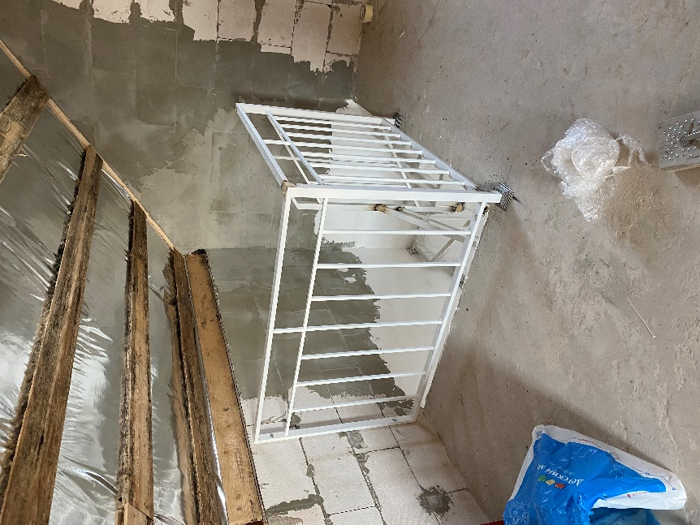
 | Наименование работ | Ед. изм | Кол-во | Цена за ед. | Общая цена
1 | Стены
1.1 | Шпаклевка Vetonit KR+ 2 раза | м2 | 175.46
1.2 | Грунтовка поверхности под покраску | м2 | 175.46
1.3 | Окраска поверхности стен краской 2 слоя | м2 | 175.46
1.4 | Устройство перегородок из газобетона 150 мм (второй этаж) | м2 | 21
1.5 | Выравнивание перегородок из газобетона клеем 1 слой | м2 | 42
1.6 | Оштукатуривание откосов окон (900х1500) | шт | 8
1.7 | Оштукатуривание откосов окон (1300х500) | шт | 1

2 | Полы
2.1 | Укладка керамогранита 600х600 первый этаж, включая затирку | м2 | 36.81
2.2 | Укладка керамогранита 600х600 второй этаж, включая затирку | м2 | 43.74
2.3 | Укладка напольной плитки в С/У, включая затирку | м2 | 4.11
2.4 | Плинтус (полистирол) | п.м. | 94

3 | Плитка настенная
3.1 | Укладка плитки в с/у | м2 | 19.3
3.2 | Короб ГКЛ для скрытия стояка канализации | шт | 1
3.3 | Плитка фартука кухни | м2 | 1.78

4 | Потолки
4.1 | Устройство потолков из ГКЛ | м2 | 42.85
4.2 | Подшивка кровли второго этажа ГКЛ | м2 | 63
4.3 | Шпаклевание швов с серпянкой, подготовка к покраске | м2 | 105.85
4.4 | Приклейка потолочных молдингов | п.м. | 65

